世帯区分、所得構成別年間収入
図１ 世帯区分、所得構成別年間収入（総世帯）

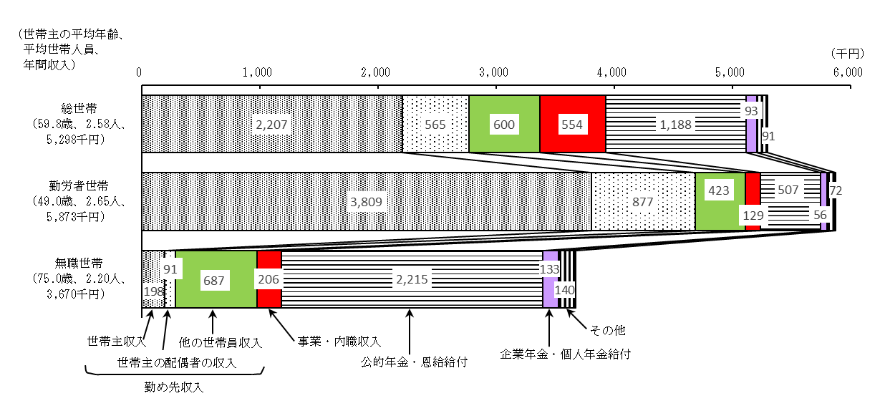

2/4

金融資産概況
＜金融資産概況＞
金融資産残高は1050.4万円。2014年と比較して、5.0％減少

総世帯の１世帯当たり2019年10月末日現在の金融資産残高（貯蓄現在高）は1050.4万円。2014年11月末日現在と比較すると、5.0％の減少。

金融資産残高階級別の世帯分布をみると、150万円未満が29.3％、150～300万円が10.8％、300～450万円が8.9％などと、金融資産残高の少ない階級に偏った分布となっている（図２）。

図２ 金融資産残高階級別世帯分布（総世帯）
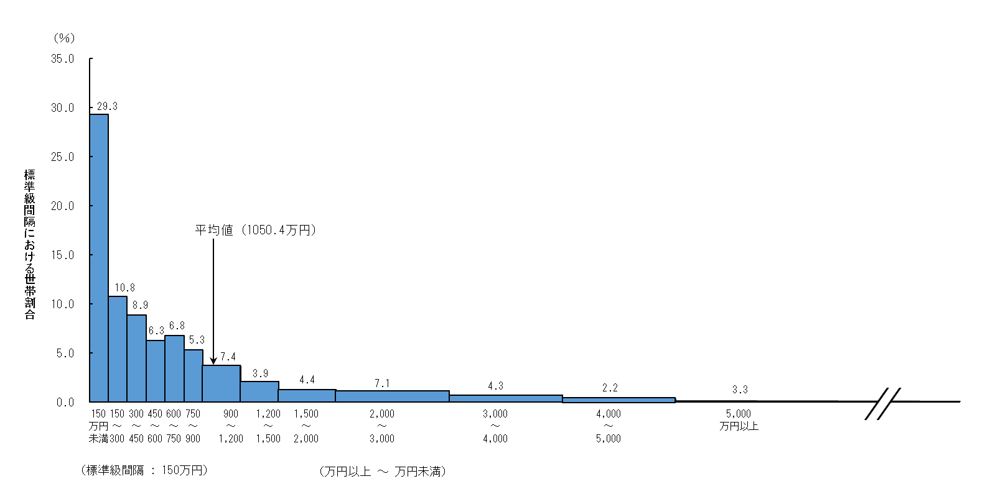

注：標準級間隔150万円の各階級（金融資産残高900万円未満）の度数は縦軸 目盛りと一致するが、金融資産残高900万円以上の各階級の度数は階級 の間隔が標準級間隔よりも広いため、縦軸目盛りとは一致しない。

3/4

世帯主の学歴別年間収入
＜世帯主の学歴別にみた年間収入＞
世帯主が高校卒業の世帯では、年間収入が661.5万円、大学卒業の世帯では、810.2万円

岩手県の二人以上の世帯のうち勤労者世帯の年間収入を世帯主の学歴別にみると、高校卒業が661.5万円、大学卒業が810.2万円、大学院修了が817.4万円などとなっており、世帯主が大学卒業の世帯が高校卒業の世帯の約1.2倍。

また、全国の二人以上の世帯のうち勤労者世帯の年間収入を世帯主の学歴別にみると、高校卒業が647.5万円、大学卒業が839.3万円、大学院修了が1059.4万円などとなっており、世帯主が大学卒業の世帯が高校卒業の世帯の約1.3倍（図３）。

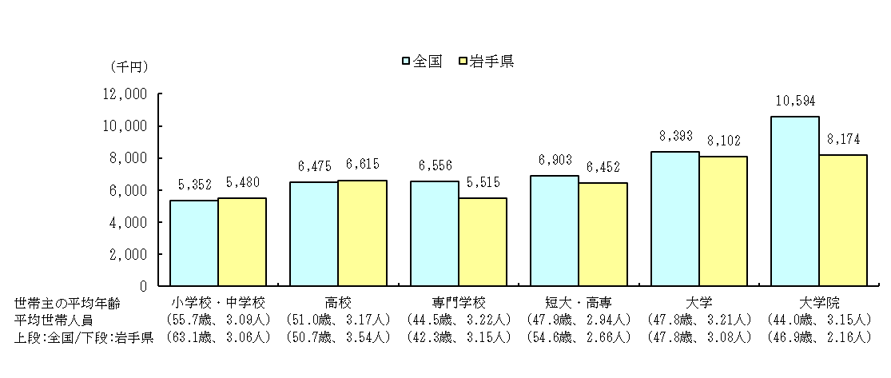
図３ 世帯主の学歴別年間収入（二人以上の世帯のうち勤労者世帯）

＜世帯主の年齢階級別にみた家計資産＞
家計資産総額が最も多いのは、世帯主が60歳代の世帯

総世帯の家計資産総額（金融資産残高－金融負債残高＋宅地資産＋住宅資産）を世帯主の年齢別にみると、30歳未満、30歳代と年齢階級が高くなるに従って多くなり、60歳代の3020.9万円をピークに、70歳代以上は年齢階級が高くなるに従って少なくなっている。

家計資産の種類別にみると、「宅地資産」は、60歳代までは年齢階級が高くなるに従って多くなり、70歳代以上は年齢階級が高くなるに従って少なくなっている。 一方、「住宅資産」は30歳代が最も多く、40歳代以上は年齢階級が高くなるに従って少なくなっている（図４）。

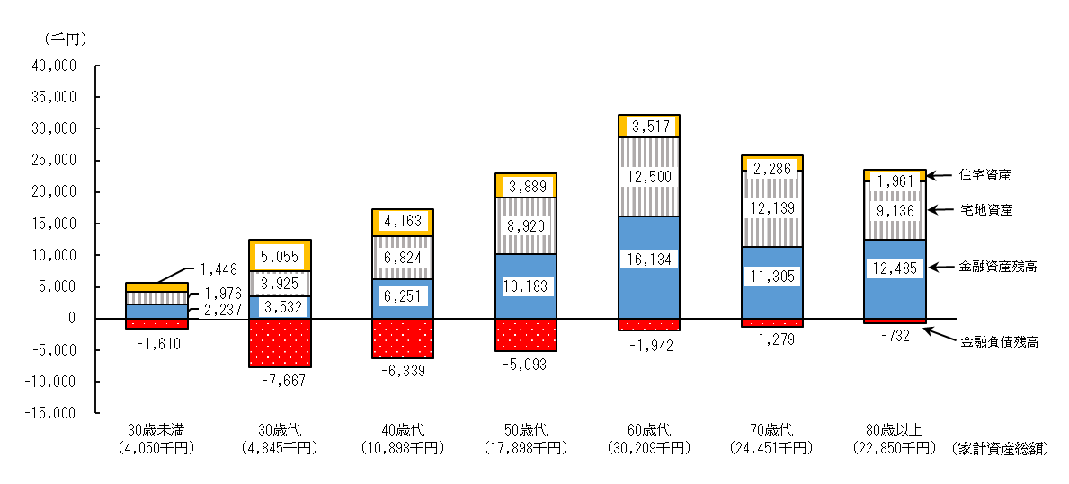
図４ 世帯主の年齢階級別家計資産構成（総世帯）

4/4

